상품제안서
메탈 카드형USB메모리 3.0 | 상품코드: S00949

 |  |  |  |  |  |  | 02-713-8555 | www.synergygift.co.kr
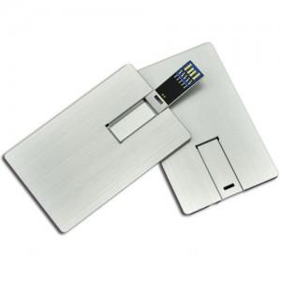

【상세/제작정보】 | <p><span style="font-size: 18pt;">포장비 100개 이하 개당 + 200원 추가 발생합니다.</span></p>

【인쇄/포장옵션】 | 레이저 / 포장지포장

【공급단가】 | 수량 | 50~ | 100~ | 500~ | 1,000~ | 3,000~
*VAT별도 | 16G | 9,250원 | 9,020원 | 8,650원 | 8,430원 | 8,210원
 | 32G | 11,000원 | 10,730원 | 10,290원 | 10,030원 | 9,760원
 | 64G | 14,750원 | 14,390원 | 13,800원 | 13,450원 | 13,090원
 | 128G | 151,250원 | 147,620원 | 141,570원 | 137,940원 | 134,310원

【상품 URL】 | https://www.synergygift.co.kr:443/src/goods_detail.php?gdno=18453

